关系图
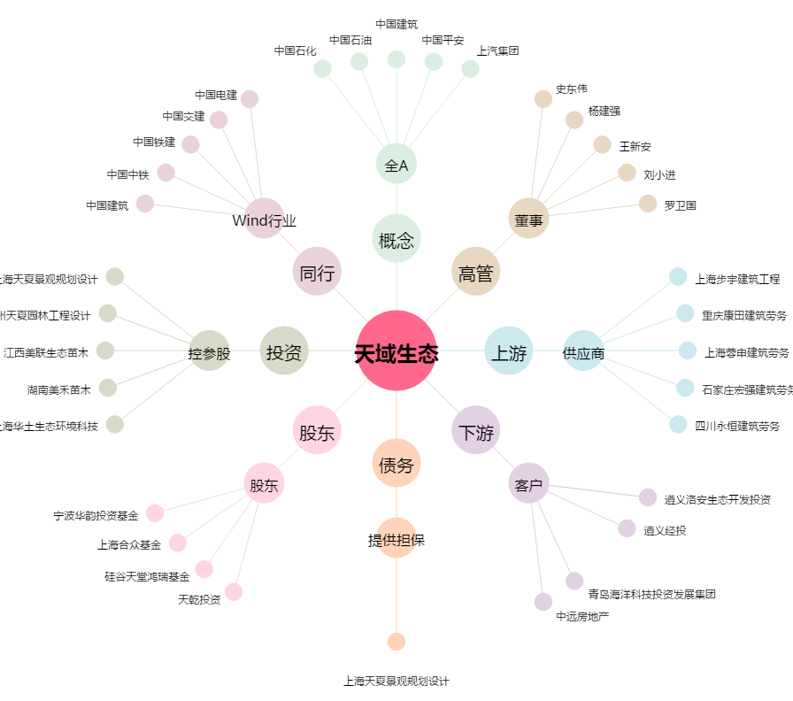
天域生态[603717.SH] - 关系概览图

